Задача 1
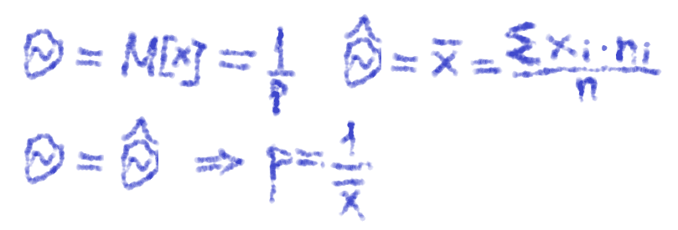
xi | ni | xi*ni | m | p | pтеор
1 | 19 | 19 | 1 | 0.42222222222 | 0.47368421053
2 | 12 | 24 | 2 | 0.26666666667 | 0.24930747922
3 | 8 | 24 | 3 | 0.17777777778 | 0.13121446275
4 | 3 | 12 | 4 | 0.066666666667 | 0.069060243552
5 | 2 | 10 | 5 | 0.044444444444 | 0.036347496607 | 1
6 | 1 | 6 | 6 | 0.022222222222 | 0.019130261372 | 0.97874415403
 | 45 | 2.1111111111 |  | 0.47368421053 | 0.52631578947
 | n | Выборочное среднее |  | Параметр p | q
Сравнение pтеор и p (эмпирической)

 |  |  |  |  |  |  | ВАРИАНТ 16

Задача 2
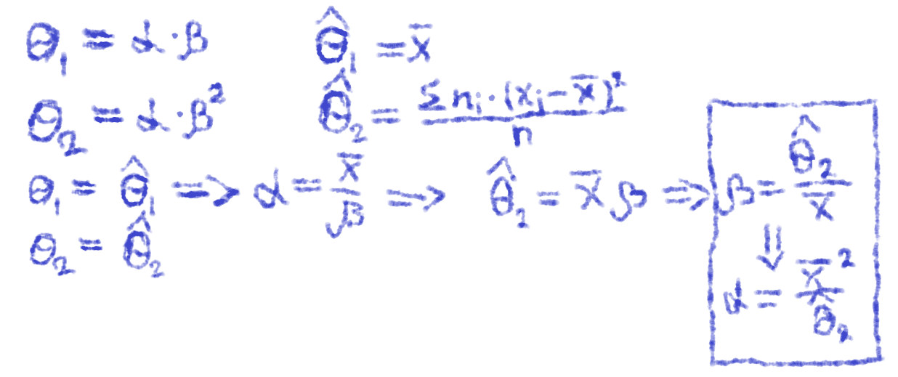
Xi | ni | xi*ni | (xi-xср)^2*ni | f | fтеор | h
18 | 16 | 288 | 14313.7296 | 0.0088888888889 | 0.0080768268423 | 18
36 | 32 | 1152 | 4539.1392 | 0.017777777778 | 0.02035960576 | 18
53 | 28 | 1484 | 725.4268 | 0.016470588235 | 0.016273735098 | 17
70 | 17 | 1190 | 8295.4577 | 0.01 | 0.0083381925004 | 17
87 | 3 | 261 | 4584.0843 | 0.0017647058824 | 0.003330559589 | 17
104 | 4 | 416 | 12584.3524 | 0.0023529411765 | 0.001134253772 | 17
 | 100 | 47.91 | 450.4219 | 5.0960401792 | 9.4014172407
 | n | Выборочное среднее | Выборочная дисперсия | Параметр alpha | Параметр beta

Сравнение fтеор и f (эмпирической)

 |  |  |  |  |  |  | ВАРИАНТ 16

Задача 3
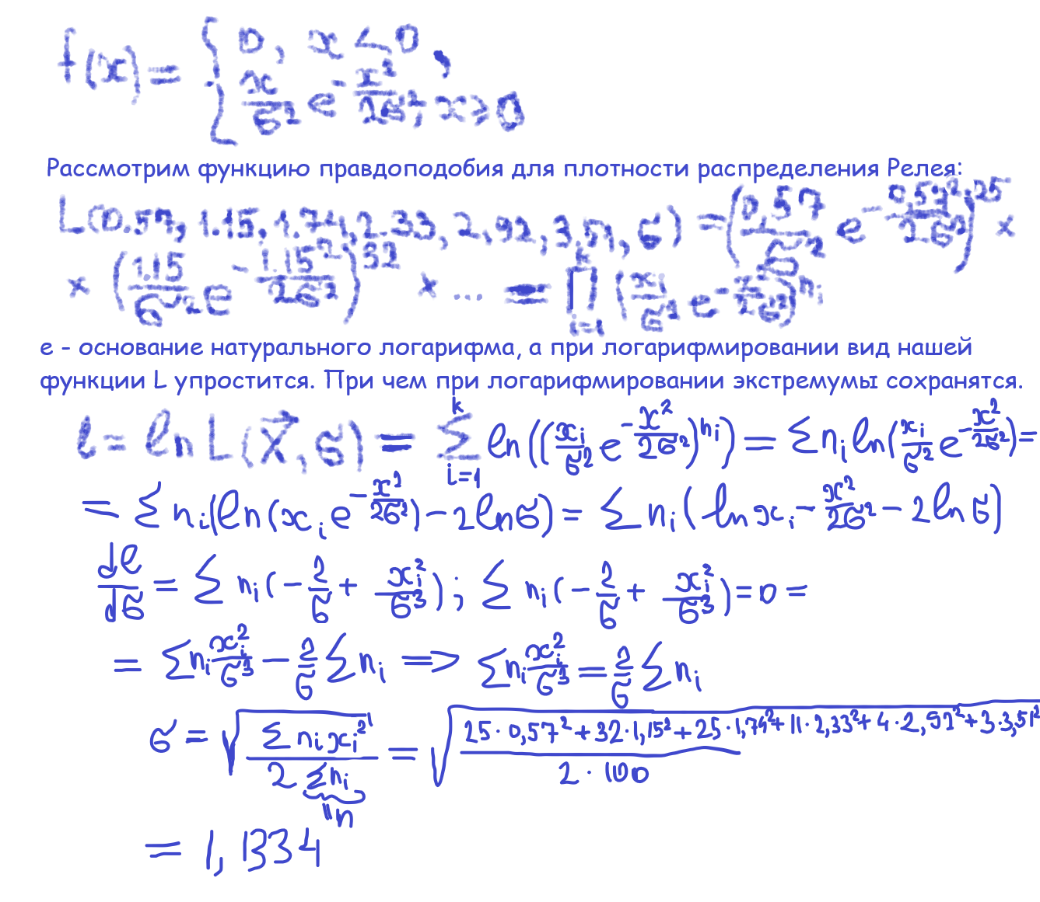
Xi | ni | h | fтеор | f
0.57 | 25 | 0.58 | 0.39100971097 | 0.43103448276
1.15 | 32 | 0.58 | 0.53502840504 | 0.55172413793
1.74 | 25 | 0.59 | 0.41686861125 | 0.42372881356 | ВАРИАНТ 16
2.33 | 11 | 0.59 | 0.21922576674 | 0.18644067797
2.92 | 4 | 0.59 | 0.082284690332 | 0.067796610169
3.51 | 3 | 0.59 | 0.022592203772 | 0.050847457627
 | 100 |  | 1.1334
 | n |  | Параметр sigma
Сравнение fтеор и f (эмпирической)

